図1_マスタ登録
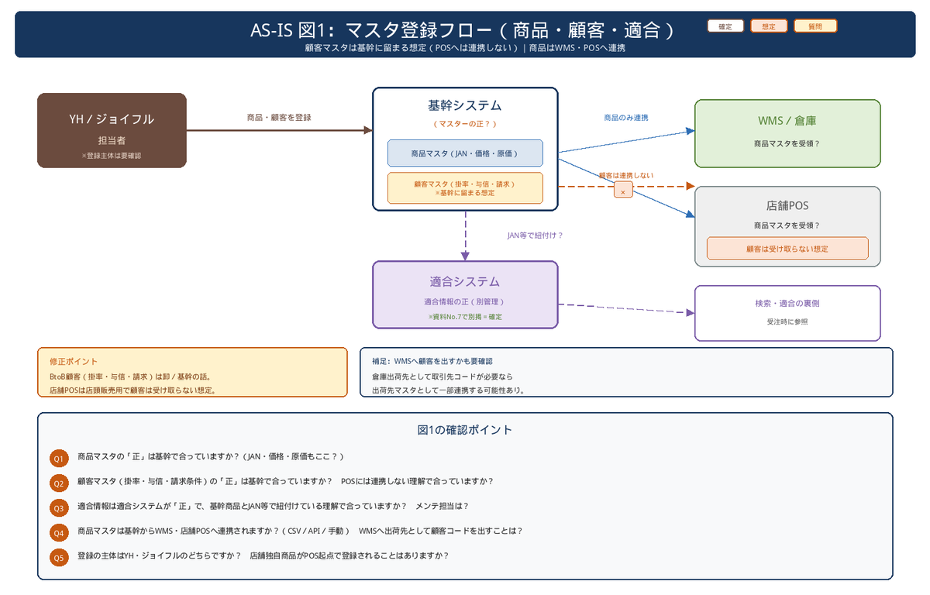
図1：マスタ登録（商品・顧客・適合）
関連質問は「確認質問票」を参照

図2_仕入入荷在庫
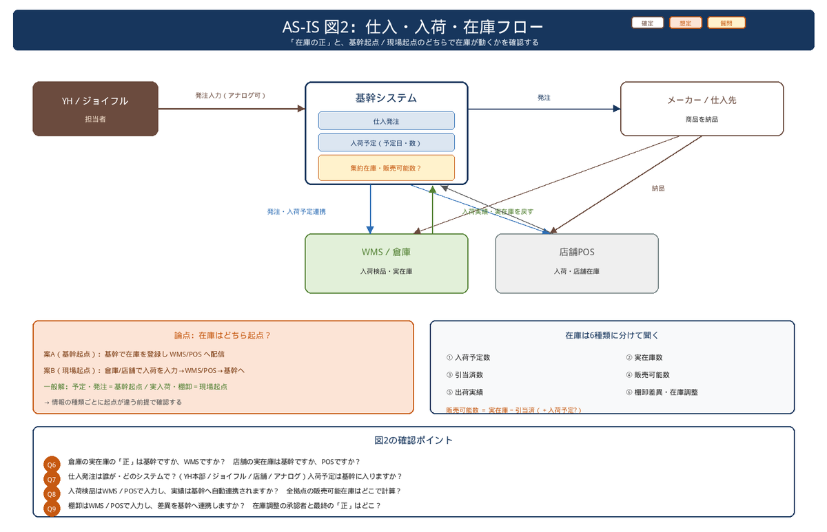
図2：仕入・入荷・在庫
関連質問は「確認質問票」を参照

図3_受注引当出荷
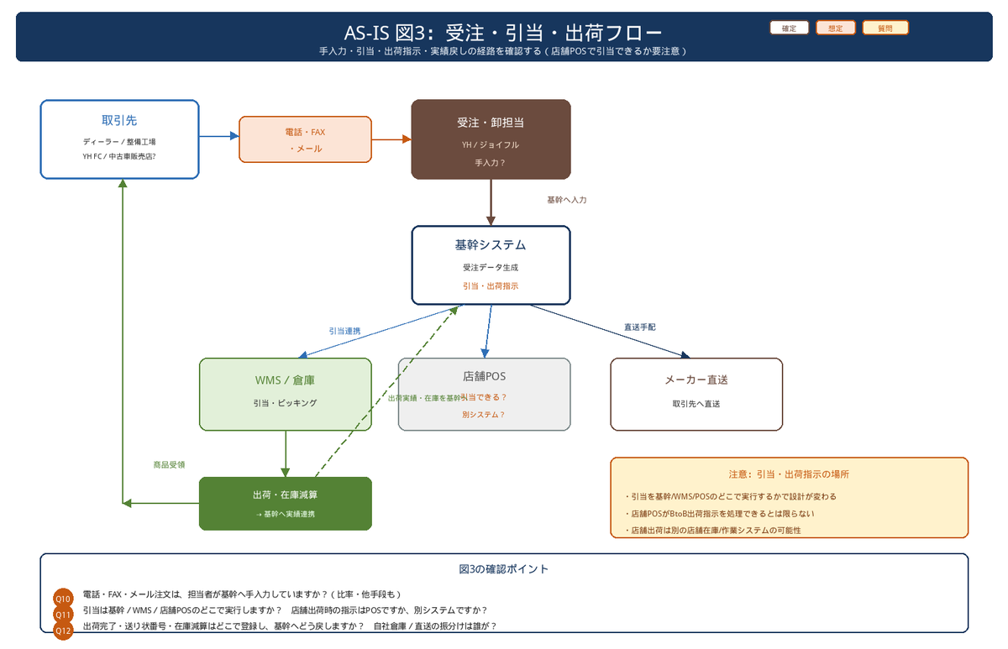
図3：受注・引当・出荷
関連質問は「確認質問票」を参照

